VtasCoches
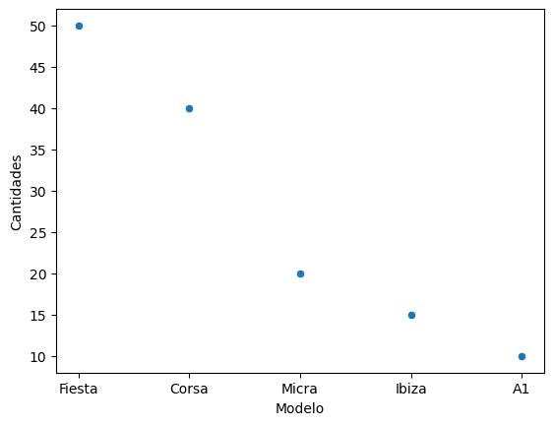
id | Tipo | Marca | Modelo | Cantidades | Ingresos Totales
558 | Normal | Ford | Fiesta | 50 | 7,200
458 | Básico | Opel | Corsa | 40 | 6,800
889 | Básico | Nissan | Micra | 20 | 6,100 | 27
213 | Normal | Seat | Ibiza | 15 | 7,500
148 | Lujo | Audi | A1 | 10 | 10,200

